箱唛扫码
Factory name (工厂名称)
PO. Number(订单号) | 79925-01 80520-01 80521-01
Style Code.(款号) | 7123-693-712
Product Code.(产品编号) | RECYCLE CARE LABEL RECYCLE COMPONENT LABEL | Carton No.(箱号):
Inner Packages(包装方式） | 2000pcs/ bundle | 1/2
SIZE/qty (尺码/数量) | 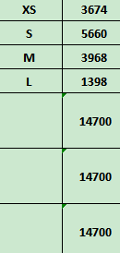
Carton Dimension（箱规） | 20*30*40 | Country of Origin：
Gross Weight（毛重） | 11.5kg | Made In China
Net Weight（净重） | 11.1kg
Remark（备注）

Factory name (工厂名称)
PO. Number(订单号) | 79925-01 80520-01 80521-01
Style Code.(款号) | 7123-693-902
Product Code.(产品编号) | RECYCLE CARE LABEL RECYCLE COMPONENT LABEL | Carton No.(箱号):
Inner Packages(包装方式） | 2000pcs/ bundle | 2/2
SIZE/qty (尺码/数量) | 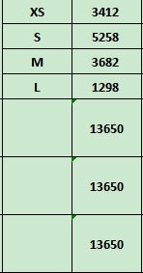
Carton Dimension（箱规） | 20*30*40 | Country of Origin：
Gross Weight（毛重） | 10.7kg | Made In China
Net Weight（净重） | 10.3kg
Remark（备注）

07123693712012
07123693712029
07123693712036
07123693712043
07123693902017
07123693902024
07123693902031
07123693902048

